10MW Arazi
SıraNo |  | Birim | Miktar | Birim Maliyet USD | Toplam Maliyet USD |  | Birim Satış USD | Toplam satış fiyatı USD 2020 |  | 1 USD | 7.55 | TL
1 | GÜNEŞ PANELİ | Wp | 12,000,000.00 | 0.26 | 3,122,160.00 |  | 0.2602 | 3,122,160.00 |  | Kar marjı | 1
2 | İNVERTER 2500MVA/3,3mw | Wp | 12,000,000.00 | 540,000.00 | 540,000.00 |  | 540,000.00 | 540,000.00
4 | TAŞIYICI SİSTEM | kw | 12000 | 69.00 | 828,000.00 |  | 69.00 | 828,000.00
5 | DC KABLO | m | 240,000.00 | 0.51 | 122,400.00 |  | 0.51 | 122,400.00
6 | AC KABLO | m | 8000 | 4.10 | 32,800.00 |  | 4.10 | 32,800.00
7 | TRAFO VE TEÇHİZATLARI | Adet | 1 | 251,006.00 | 251,006.00 |  | 251,006.00 | 251,006.00
8 | AG PANO | Adet | 1 | 91,500.00 | 91,500.00 |  | 91,500.00 | 91,500.00
9 | SCADA | Adet | 1 | 3,800.00 | 3,800.00 |  | 3,800.00 | 3,800.00
10 | PARATONER | Adet | 1 | 11,920.53 | 11,920.53 |  | 11,920.53 | 11,920.53
11 | TOPRAKLAMA | Adet | 1 | 24,500.00 | 24,500.00 |  | 24,500.00 | 24,500.00
12 | SARF MALZEMELERİ | Adet | 1 | 24,510.00 | 24,510.00 |  | 24,510.00 | 24,510.00
13 | ALL-RİSK SİGORTA | Adet | 1 | 5,500.00 | 5,500.00 |  | 5,500.00 | 5,500.00
14 | NAKLİYE | Adet | 1 | 22,500.00 | 22,500.00 |  | 22,500.00 | 22,500.00
15 | TESİS KURULUM, MONTAJ DEVREYE ALMA VE MÜHENDİSLİK | Adet | 1 | 300,000.00 | 300,000.00 |  | 300,000.00 | 300,000.00
16 | TEL ÇİT | Adet | 1 | 11,655.63 | 11,655.63 |  | 11,655.63 | 11,655.63 | PROJEKSİYON
17 | ARAZİ (160 Dönüm) | Adet | 1 | 254,304.64 | 254,304.64 |  | 254,304.64 | 254,304.64
 |  |  |  | TOPLAM | 5,646,556.79 |  |  | 5,646,556.79 | 2020 | 2022 | 2024 | 2027 | 2030
 |  |  |  |  | 0.4705 |  | kWp Fiyatı | 0.4705 | 0.4470 | 0.4235 | 0.3953 | 0.3435 | 0.2964
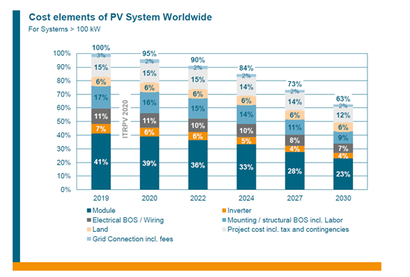
 | Yıllar | 2019 |  |  | 2020 | 2022 | 2024 | 2027 | 2030
 |  | 10MW EPC Maliyeti | ITRPV 2019 Maliyet Oranı | Wp Fiyatı [USD] | Wp Fiyatı [USD] | Wp Fiyatı [USD] | 2022 Wp Fiyatı [USD] | 2023 Wp Fiyatı [USD] | Wp Fiyatı [USD]
 | Güneş Paneli [400Wp/30.000 Adet] | $2,315,088.2858 | 41.00% | $0.1929 | $0.1835 | $0.1694 | $0.1553 | $0.1318 | $0.1082
 | Elektriksel Malzemeler ve Kablolama | $621,121.2474 | 11.00% | $0.0518 | $0.0518 | $0.0471 | $0.0471 | $0.0376 | $0.0329
 | Arazi ve İmar | $338,793.4077 | 6.00% | $0.0282 | $0.0282 | $0.0282 | $0.0282 | $0.0282 | $0.0282
 | Şebeke Bağlantısı ve İdari Harçlar | $169,396.7038 | 3.00% | $0.0141 | $0.0094 | $0.0094 | $0.0094 | $0.0094 | $0.0094
 | İnvertör | $395,258.9756 | 7.00% | $0.0329 | $0.0282 | $0.0282 | $0.0235 | $0.0188 | $0.0188
 | Altyapı/montaj Mekanik - İşçilik Dahil | $959,914.6551 | 17.00% | $0.0800 | $0.0753 | $0.0706 | $0.0659 | $0.0518 | $0.0423
 | Proje Ek maliyetleri (Vergi ve Beklenmeyen Giderler Dahil) | $846,983.5192 | 15.00% | $0.0706 | $0.0706 | $0.0706 | $0.0659 | $0.0659 | $0.0565
 | Toplam | 5,646,556.79 | 100.00% | $0.4705 | $0.4470 | $0.4235 | $0.3953 | $0.3435 | $0.2964
 |  |  |  |  | $5,364,228.9550 | $5,081,901.1152 | $4,743,107.7075 | $4,121,986.4601 | $3,557,330.7807

